Planilha1
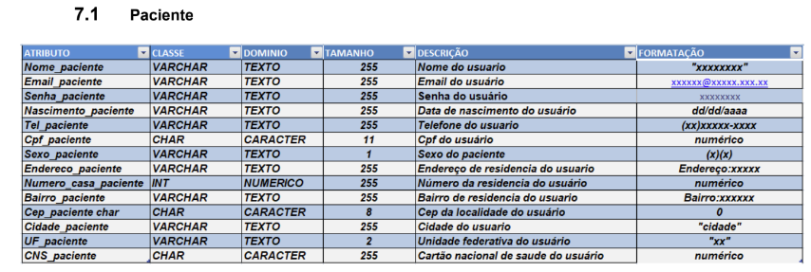
ENTIDADE | ATRIBUTO | CLASSE | TAM. | Restrição | DESCRIÇÃO | FORMATÇÃO
Cliente | id | INT | 4 | PK, NOT NULL | Identificador Interno do registro
Cliente | nome | VARCHAR | 80 | NOT NULL | Nome do cliente
Cliente | telefone | VARCHAR | 20 | NOT NULL | Telefone do cliente | (xx)xxxxx-xxxx
Cliente | id_usuario_alt | INT | 4 |  | Identificador do operador que alterou o reg.
Cliente | dthr_alt | VARCHAR | 3 |  | Data da ultima alteração feita pelo op. | dd-mm-aaaa hh:mm:ss
Usuario | id | INT | 4 | PK, NOT NULL | Identificador Interno do registro
Usuario | nome | VARCHAR | 48 | NOT NULL | Nome completo do operador do sistema
Usuario | login | VARCHAR | 20 | NOT NULL | Login do operador do sistema
Usuario | senha | VARCHAR | 32 | NOT NULL | Senha do operador do sistema
Usuario | tipo | VARCHAR | 13 |  | Tipo completo do operador do sistema | "atendente", "administrador"

